Pipeline
import
 | 2/17/26

Monat Lead erhalten | Status | Lead-Quelle | Name | Adresse | PLZ | Ort | Telefonnummer | PG | Letzter Kontakt | Nächster Kontakt | Notizen | Abschluss | Abgesprungen nach | Grund zum Absprung | Learning | Reklamierung Verbund: 23,7% | Spend | Leadtyp
2026-02-09 | Ersttermin | Pflegehelfer 24 | Rogge, Axel |  | 85399 | Hallbergmoos | 1725187026 | 1 | 2026-02-09 |  |  | Laufend
2026-01-01 | Lead erhalten | Karim Maghrebi | Axel Rogge |  | 85399 | Hallbergmoos | 491725187026 | 1 |  |  | Betreff: WG: Alltagshilfe Lead | ID: 5c95fc70-05bd-4d32-a85b-c74d8c484e7f Datei: WG_ Alltagshilfe Lead | ID_ 5c95fc70-05bd-4d32-a85b-c74d8c484e7f 2.eml E-Mail: nicole_ehrlich@yahoo.de Senior Name: Axel Rogge Pflegegrad Status: Pflegegrad beantragt Nutzer: Selbst Alltagshilfe Aufgaben: hauswirtschaft Alltagshilfe H√§ufigkeit: 1x pro Woche ID: 5c95fc70-05bd-4d32-a85b-c74d8c484e7f |  |  |  |  |  |  | Lead

Dashboard
Dashboard
Monat | Leads | Abgeschlossen | Abgesprungen | Monat | Abgesprungen
Jan-26 | 131 | 20 | 67 | Jan-26 | 67
Feb-26 | 35 | 2 | 14 | Feb-26 | 14

Gesamt Leads
Abschlussrate
Abspruenge
Laufend
166
13,3%
81
63

Leads & Abschluss Trend
Absprung Trend

Absprunggruende
Insights & Empfehlungen

Grund
Anz.
Anteil
Top Absprunggrund
zu Langsam
17
22,7%
zu Langsam (17x)
Zu teuer
6
8,0%
Peak Leads Monat
Doppelter Lead
5
6,7%
Jan 26 (131 Leads)
Zu langsam
3
4,0%
Schwaechste Abschlussrate
Sucht 24 Stunden P
2
2,7%
Feb 26 (5,7%)

War schon Kunde hat dann gekündigt weil zu teuer
2
2,7%
Haeufigster Absprungzeitpunkt
aktuell kein bedarf
2
2,7%
Erst Telefonat (52x)
Hatte bereits jemanden
2
2,7%

falsches gebiet
2
2,7%

Abgesprungen nach Zeitpunkt
Monatsuebersicht

Zeitpunkt
Anz.
Anteil
Monat
Leads
Abgeschl.
Abgespr.
Rate
Erst Telefonat
52
77,6%
Jan 26
131
20
67
15,3%

Ersttermin
7
10,4%
Feb 26
35
2
14
5,7%
Standby nach Anruf
5
7,5%
Nicht erreicht
3
4,5%

Status Pipeline
Phase
Lead erhalten
Nicht erreicht
Standby nach Anruf
Ersttermin
Standby nach Ersttermin
Geschlossen
Gesamt

Anzahl
32
12
7
11
1
103
166
%
19,3%
7,2%
4,2%
6,6%
0,6%
62,0%

Berechnung
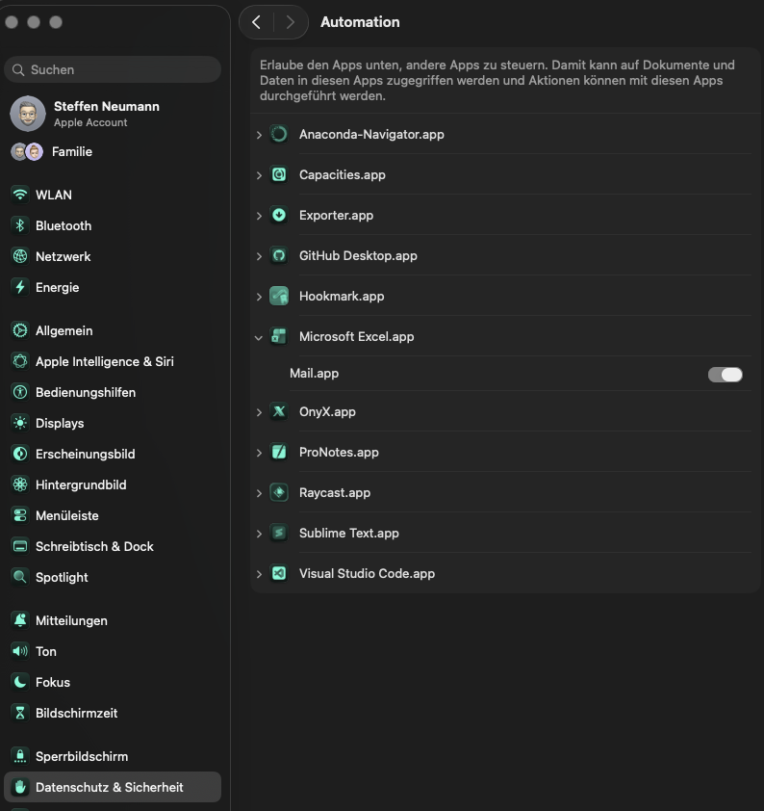
Einstellungen

Legen sie die Quelle der E-Mails fest:

Pfad der E-Mail Datei
'/Users/steffen/Documents/GitHub/Excel Leads/Mails'

Oder:

Name MailBox (Outlook nur die klassische Variante)

Name des E-Mail Postfaches

Einrichtungsanleitung (macOS)
A) Einlesen des hinterlegten Pfads (mailpath)
1) Feld "Pfad der E‑Mail Datei" ausfuellen (z.B. /Users/…/Mails).
2) Sicherstellen, dass der Ordner existiert und .eml-Dateien enthaelt.
3) macOS: Systemeinstellungen → Datenschutz & Sicherheit → Dateien & Ordner.
4) Excel Zugriff auf den Ordner erlauben (oder Vollzugriff unter "Festplattenvollzugriff").
5) Datei speichern.
6) Import starten.
B) Auslesen des E‑Mail Postfaches (Apple Mail, Outlook Klasssik)
1) Felder "Name MailBox" (iCloud oder einfach die E-Mail adresse für Outlook) und "Name des E‑Mail Postfaches" ausfuellen
2) macOS: Systemeinstellungen → Datenschutz & Sicherheit → Automation.
3) Excel erlauben, "Mail" zu steuern.
4) Import starten.

